ROUDO DE VEICULO
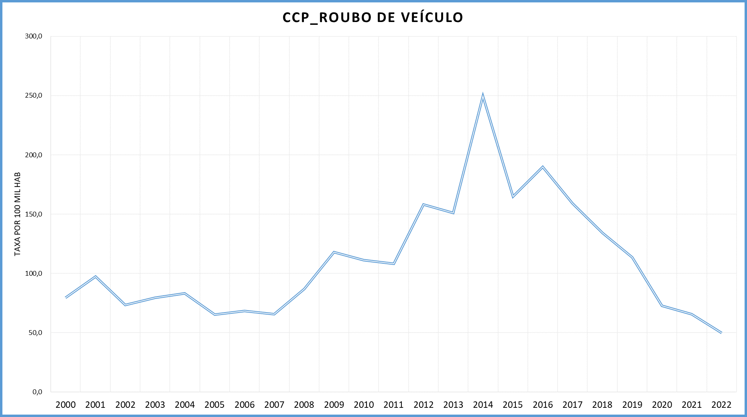
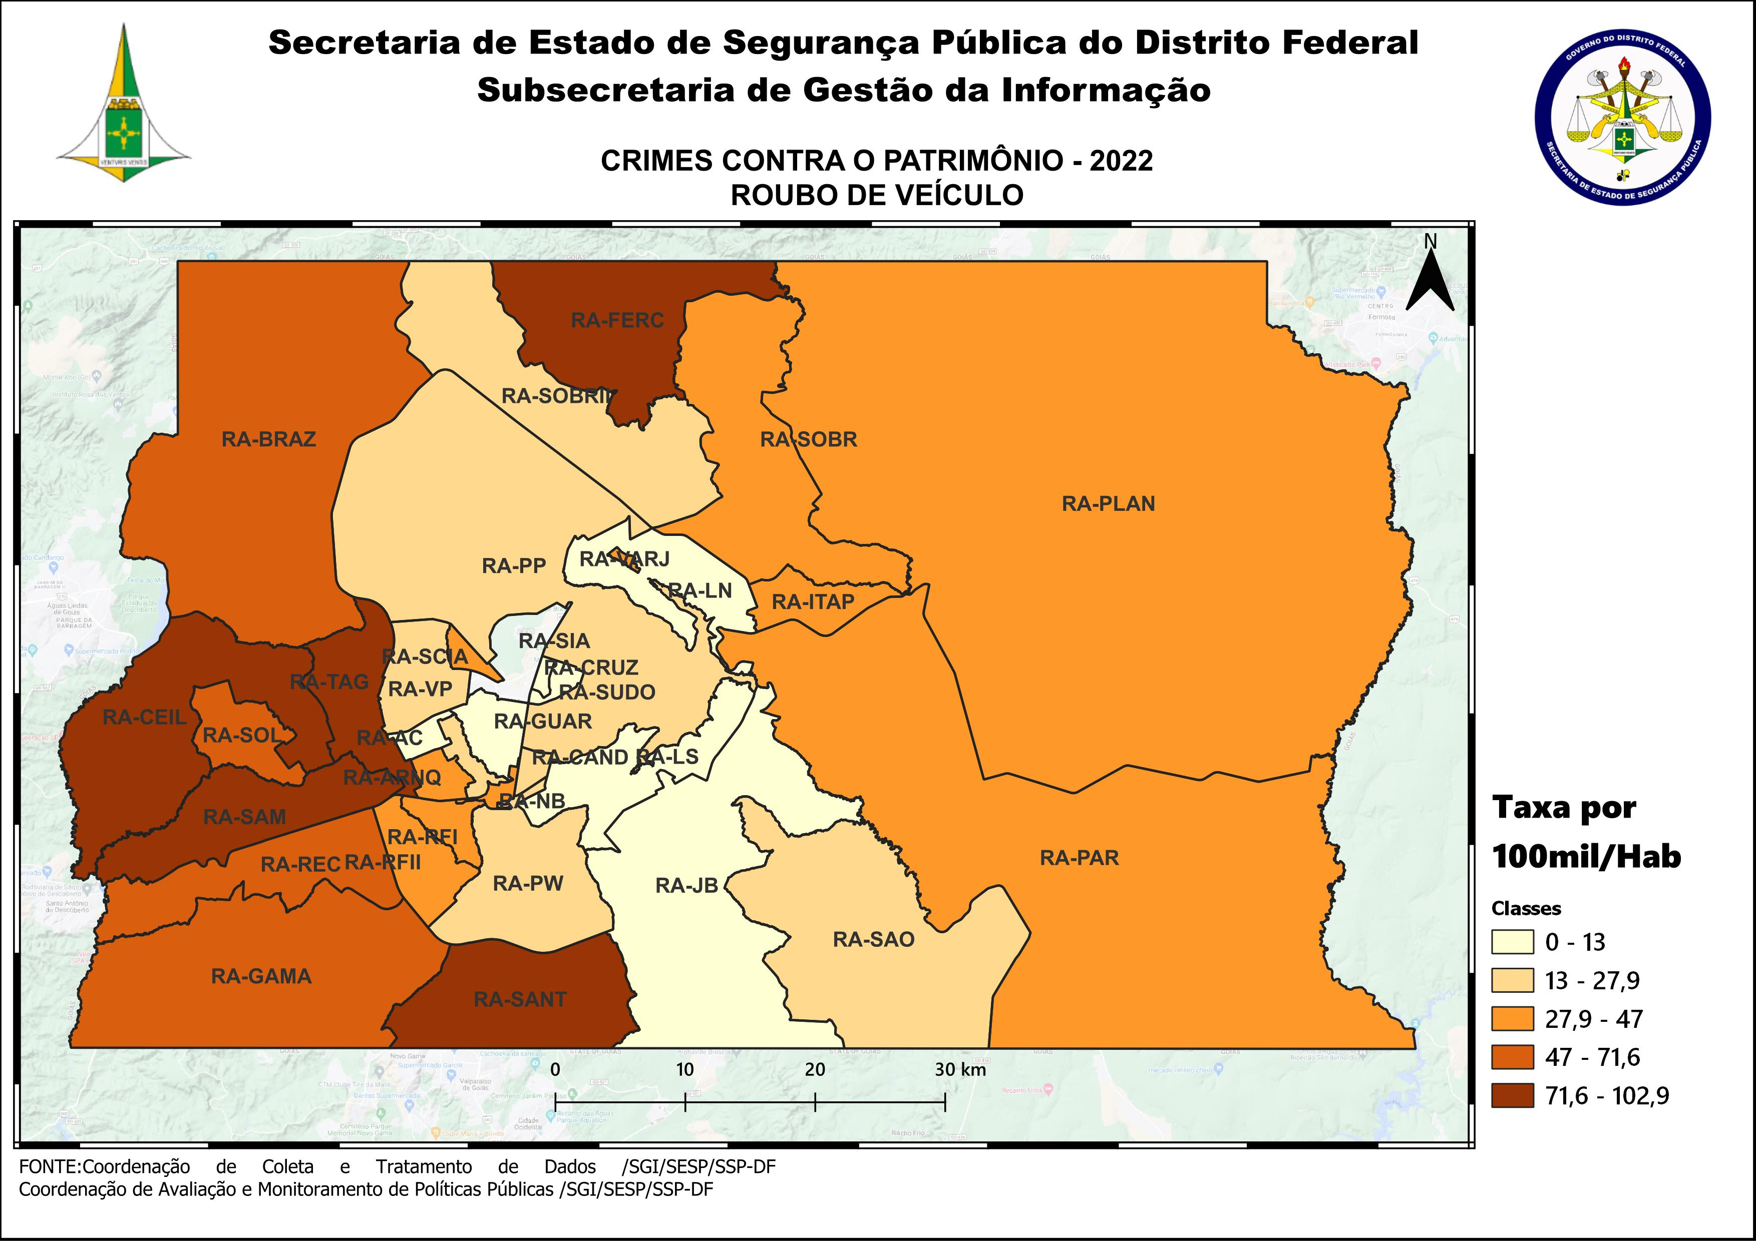
DSC_CIDADE_SEM_CEP | 2011 |  | 2012 |  | 2013 |  | 2014 |  | 2015
 | Registros de Ocorrências | Taxa 100 mil hab. | Registros de Ocorrências | Taxa 100 mil hab. | Registros de Ocorrências | Taxa 100 mil hab. | Registros de Ocorrências | Taxa 100 mil hab. | Registros de Ocorrências | Taxa 100 mil hab.
RA 01_BRASILIA | 246 | 117.2 | 231 | 108.4 | 301 | 139.0 | 431 | 197.9 | 303 | 138.3
RA 02_GAMA | 139 | 109.0 | 210 | 160.1 | 211 | 156.3 | 319 | 230.5 | 224 | 157.9
RA 03_TAGUATINGA | 528 | 267.0 | 783 | 381.9 | 713 | 335.0 | 1,322 | 611.3 | 840 | 382.4
RA 04_BRAZLANDIA | 30 | 60.7 | 51 | 101.5 | 33 | 64.6 | 94 | 181.8 | 85 | 162.6
RA 05_SOBRADINHO | 63 | 106.7 | 65 | 106.2 | 71 | 120.3 | 137 | 223.8 | 104 | 163.8
RA 06_PLANALTINA | 112 | 69.2 | 176 | 102.1 | 211 | 113.8 | 223 | 119.0 | 232 | 122.5
RA 07_PARANOA | 29 | 68.4 | 53 | 120.2 | 70 | 151.4 | 103 | 218.6 | 83 | 172.9
RA 08_NUCLEO BANDEIRANTE | 35 | 155.1 | 50 | 216.8 | 42 | 177.1 | 105 | 430.6 | 49 | 195.5
RA 09_CEILANDIA | 471 | 116.5 | 687 | 161.9 | 690 | 152.7 | 1,375 | 292.4 | 853 | 174.3
RA 10_GUARA | 121 | 112.2 | 177 | 157.0 | 160 | 133.4 | 293 | 232.3 | 148 | 111.5
RA 11_CRUZEIRO | 14 | 44.8 | 28 | 88.6 | 21 | 65.3 | 54 | 165.2 | 39 | 117.5
RA 12_SAMAMBAIA | 313 | 155.0 | 513 | 241.8 | 524 | 229.5 | 913 | 378.8 | 686 | 269.6
RA 13_SANTA MARIA | 139 | 116.4 | 222 | 183.9 | 210 | 171.1 | 347 | 280.0 | 243 | 194.2
RA 14_SAO SEBASTIAO | 53 | 68.1 | 89 | 104.3 | 103 | 104.1 | 138 | 138.7 | 121 | 120.8
RA 15_RECANTO DAS EMAS | 149 | 119.4 | 172 | 132.7 | 180 | 129.5 | 348 | 244.9 | 252 | 173.4
RA 16_LAGO SUL | 18 | 60.7 | 27 | 90.0 | 41 | 133.9 | 28 | 92.7 | 17 | 57.1
RA 17_RIACHO FUNDO | 21 | 59.5 | 43 | 119.3 | 52 | 138.3 | 75 | 193.1 | 29 | 72.3
RA 18_LAGO NORTE | 13 | 38.8 | 17 | 50.4 | 21 | 61.4 | 25 | 70.9 | 23 | 63.3
RA 19_CANDANGOLANDIA* | 10 |  | 16 |  | 8 |  | 19 |  | 14
RA 20_AGUAS CLARAS | 100 | 91.0 | 212 | 188.0 | 160 | 134.6 | 213 | 166.2 | 105 | 76.0
RA 21_RIACHO FUNDO 2 | 31 | 83.7 | 64 | 169.4 | 61 | 154.7 | 97 | 214.8 | 69 | 133.4
RA 22_SUDOESTE | 15 | 29.1 | 27 | 52.1 | 17 | 32.5 | 39 | 74.1 | 26 | 49.1
RA 23_VARJAO DO TORTO* | 6 |  | 1 |  |  |  |  |  | 4
RA 24_PARK WAY* | 16 |  | 26 |  | 17 |  | 26 |  | 16
RA 25_ESTRUTURAL | 29 | 90.2 | 30 | 90.9 | 22 | 62.7 | 30 | 81.1 | 30 | 76.9
RA 26_SOBRADINHO 2 | 16 | 17.0 | 27 | 28.4 | 33 | 33.9 | 56 | 56.5 | 32 | 31.8
RA 27_JARDIM BOTANICO | 2 | 8.4 | 8 | 33.0 | 9 | 35.6 | 18 | 68.4 | 4 | 14.6
RA 28_ITAPOA | 41 | 72.7 | 53 | 92.5 | 109 | 182.6 | 144 | 225.0 | 67 | 97.7
RA 29_SIA* | 14 |  | 43 |  | 54 |  | 40 |  | 36
RA 30_VICENTE PIRES | 49 | 72.3 | 80 | 115.7 | 64 | 88.4 | 107 | 147.4 | 68 | 93.5
RA 31_FERCAL* |  |  | 8 |  | 6 |  | 5 |  | 6
TOTAL DF | 2,823 | 108.2 | 4,189 | 158.2 | 4,214 | 151.1 | 7,124 | 249.8 | 4,808 | 164.9
Fonte: Banco Millenium - GEPAD/COOCOLETRA/SGI/SSPDF
* Taxa índice calculada apenas para as RA´s com população superior a 20.000 habitantes

DSC_CIDADE_SEM_CEP | 2016 |  | 2017
 | Registros de Ocorrências | Taxa 100 mil hab. | Registros de Ocorrências | Taxa 100 mil hab.
RA 01_BRASILIA | 294 | 133.4 | 349 | 157.4
RA 02_GAMA | 355 | 244.0 | 259 | 173.6
RA 03_TAGUATINGA | 914 | 409.5 | 643 | 283.6
RA 04_BRAZLANDIA | 71 | 134.3 | 81 | 151.5
RA 05_SOBRADINHO | 154 | 233.8 | 118 | 172.7
RA 06_PLANALTINA | 273 | 142.6 | 279 | 144.2
RA 07_PARANOA | 114 | 233.0 | 75 | 150.4
RA 08_NUCLEO BANDEIRANTE | 43 | 166.8 | 30 | 113.2
RA 09_CEILANDIA | 871 | 171.1 | 831 | 156.8
RA 10_GUARA | 160 | 114.6 | 140 | 95.4
RA 11_CRUZEIRO | 30 | 89.0 | 38 | 111.0
RA 12_SAMAMBAIA | 880 | 327.6 | 644 | 227.1
RA 13_SANTA MARIA | 390 | 308.7 | 356 | 279.1
RA 14_SAO SEBASTIAO | 116 | 115.1 | 105 | 103.5
RA 15_RECANTO DAS EMAS | 378 | 254.5 | 318 | 209.4
RA 16_LAGO SUL | 13 | 44.3 | 29 | 100.3
RA 17_RIACHO FUNDO | 45 | 108.7 | 24 | 56.1
RA 18_LAGO NORTE | 29 | 77.4 | 59 | 152.8
RA 19_CANDANGOLANDIA* | 14 |  | 13 | 77.3
RA 20_AGUAS CLARAS | 103 | 69.2 | 83 | 51.7
RA 21_RIACHO FUNDO 2 | 80 | 135.1 | 57 | 84.0
RA 22_SUDOESTE | 14 | 26.3 | 14 | 26.1
RA 23_VARJAO DO TORTO* | 1 |  | 6 | 65.7
RA 24_PARK WAY* | 21 |  | 23 | 115.9
RA 25_ESTRUTURAL | 66 | 160.4 | 30 | 69.2
RA 26_SOBRADINHO 2 | 44 | 42.9 | 82 | 78.7
RA 27_JARDIM BOTANICO | 4 | 14.1 | 8 | 27.0
RA 28_ITAPOA | 72 | 97.9 | 60 | 76.1
RA 29_SIA* | 37 |  | 29
RA 30_VICENTE PIRES | 64 | 87.8 | 62 | 84.9
RA 31_FERCAL* | 13 |  | 9 | 98.9
TOTAL DF | 5,663 | 190.0 | 4,854 | 159.2
Fonte: Banco Millenium - GEPAD/COOCOLETRA/SGI/SSPDF
* Taxa índice calculada apenas para as RA´s com população superior a 20.000 habitantes

DSC_CIDADE_SEM_CEP | 2018 |  | 2019 |  | 2020 |  | 2021 |  | 2022
 | Registros de Ocorrências | Taxa 100 mil hab. | Registros de Ocorrências | Taxa 100 mil hab. | Registros de Ocorrências | Taxa 100 mil hab. | Registros de Ocorrências | Taxa 100 mil hab. | Registros de Ocorrências | Taxa 100 mil hab.
RA 01_BRASILIA | 262 | 118.4 | 134 | 59.4 | 78 | 33.9 | 56 | 24.9 | 45 | 20.5
RA 02_GAMA | 194 | 146.5 | 177 | 128.3 | 129 | 89.8 | 94 | 68.4 | 94 | 71.6
RA 03_TAGUATINGA | 596 | 289.8 | 473 | 228.6 | 317 | 152.3 | 333 | 158.2 | 219 | 102.9
RA 04_BRAZLANDIA | 74 | 138.2 | 55 | 93.9 | 39 | 60.9 | 34 | 60.8 | 26 | 53.3
RA 05_SOBRADINHO | 116 | 193.1 | 116 | 177.4 | 55 | 77.3 | 45 | 61.3 | 33 | 43.5
RA 06_PLANALTINA | 236 | 133.0 | 169 | 90.6 | 96 | 49.0 | 87 | 46.6 | 74 | 41.7
RA 07_PARANOA | 63 | 96.1 | 56 | 80.0 | 30 | 40.2 | 26 | 37.2 | 26 | 39.8
RA 08_NUCLEO BANDEIRANTE | 32 | 135.5 | 28 | 117.6 | 23 | 95.8 | 7 | 29.1 | 8 | 33.1
RA 09_CEILANDIA | 640 | 185.5 | 529 | 151.6 | 368 | 104.3 | 379 | 108.2 | 309 | 88.8
RA 10_GUARA | 112 | 83.6 | 95 | 69.2 | 51 | 36.3 | 23 | 16.2 | 16 | 11.1
RA 11_CRUZEIRO | 10 | 32.2 | 12 | 38.8 | 3 | 9.7 | 5 | 16.2 | 4 | 13.0
RA 12_SAMAMBAIA | 493 | 211.7 | 510 | 213.5 | 309 | 126.1 | 314 | 126.8 | 222 | 88.7
RA 13_SANTA MARIA | 285 | 221.1 | 217 | 168.1 | 129 | 99.8 | 98 | 74.8 | 112 | 84.4
RA 14_SAO SEBASTIAO | 126 | 109.3 | 103 | 89.1 | 88 | 75.9 | 63 | 53.0 | 34 | 27.9
RA 15_RECANTO DAS EMAS | 236 | 181.5 | 258 | 196.6 | 129 | 97.4 | 153 | 114.6 | 91 | 67.6
RA 16_LAGO SUL | 17 | 57.1 | 16 | 53.3 | 7 | 23.1 | 7 | 23.0 | 2 | 6.5
RA 17_RIACHO FUNDO | 23 | 55.5 | 28 | 65.7 | 29 | 66.2 | 17 | 38.2 | 17 | 37.7
RA 18_LAGO NORTE | 32 | 96.7 | 20 | 57.0 | 11 | 29.6 | 14 | 37.3 | 4 | 10.5
RA 19_CANDANGOLANDIA* | 8 | 48.5 | 9 | 54.8 | 9 | 55.1 | 1 | 6.1 | 3 | 18.4
RA 20_AGUAS CLARAS | 22 | 19.1 | 24 | 20.1 | 14 | 11.3 | 19 | 15.8 | 9 | 7.7
RA 21_RIACHO FUNDO 2 | 63 | 73.5 | 63 | 70.4 | 53 | 56.6 | 54 | 74.0 | 20 | 35.1
RA 22_SUDOESTE | 12 | 22.3 | 4 | 7.3 | 6 | 10.9 | 3 | 5.4 | 1 | 1.8
RA 23_VARJAO DO TORTO* | 5 | 56.8 | 1 | 11.3 | 3 | 34.0 | 4 | 44.7 | 3 | 33.0
RA 24_PARK WAY* | 9 | 43.9 | 11 | 50.6 | 12 | 52.0 | 10 | 43.3 | 4 | 17.3
RA 25_ESTRUTURAL | 33 | 92.9 | 32 | 88.5 | 24 | 65.3 | 13 | 34.6 | 12 | 31.3
RA 26_SOBRADINHO 2 | 53 | 61.9 | 28 | 34.2 | 24 | 30.7 | 20 | 25.4 | 18 | 22.7
RA 27_JARDIM BOTANICO | 8 | 30.2 | 7 | 17.9 | 6 | 10.3 | 1 | 1.9 | 3 | 6.2
RA 28_ITAPOA | 46 | 73.9 | 52 | 81.9 | 34 | 52.5 | 31 | 47.4 | 31 | 47.0
RA 29_SIA* | 24 |  | 13 |  | 5 |  | 3 |  | 10
RA 30_VICENTE PIRES | 50 | 75.2 | 42 | 60.1 | 39 | 53.1 | 37 | 47.1 | 19 | 22.6
RA 31_FERCAL* | 13 | 151.5 | 14 | 155.3 | 2 | 21.1 | 1 | 10.7 | 8 | 86.0
RA 32_SOL NASCENTE/POR DO SOL | 74 | 84.2 | 82 | 91.6 | 66 | 72.5 | 62 | 66.5 | 57 | 59.7
RA 33_ARNIQUEIRA | 26 | 56.5 | 46 | 99.3 | 30 | 64.3 | 19 | 40.4 | 20 | 42.1
TOTAL DF | 3,993 | 134.2 | 3,424 | 113.6 | 2,218 | 72.6 | 2,033 | 65.7 | 1,554 | 49.6
Fonte: Banco Millenium - GEPAD/COOCOLETRA/SGI/SSPDF
* Taxa índice calculada apenas para as RA´s com população superior a 20.000 habitantes

